图纸信息表
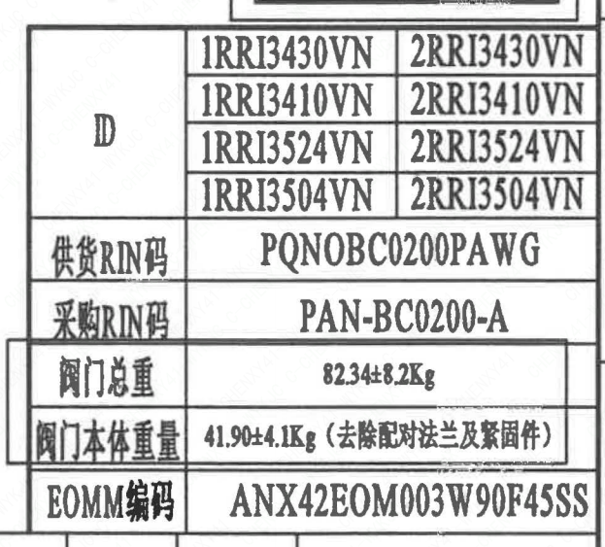
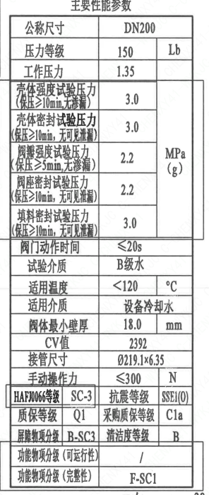
页码 | 表格名称 | 字段名称 | 字段值 | 标准字段名 | 标准字段值
1 | 阀门参数表 | ID | 1RRI3430VN,1RRI3410VN,1RRI3524VN,1RRI3504VN,2RRI3430VN,2RRI3410VN,2RRI3524VN,2RRI3504VN | 功能位置编码 | 1RRI3430VN,1RRI3410VN,1RRI3524VN,1RRI3504VN,2RRI3430VN,2RRI3410VN,2RRI3524VN,2RRI3504VN
1 | 阀门参数表 | 供货RIN码 | PQNOBC0200PAWG | 供货RIN码 | PQNOBC0200PAWG
1 | 阀门参数表 | 采购RIN码 | PAN-BC0200-A | 采购RIN码 | PAN-BC0200-A
1 | 阀门参数表 | 阀门总重 | 82.34±8.2Kg
1 | 阀门参数表 | 阀门本体重量 | 41.90±4.1Kg（去除配对法兰及紧固件）
1 | 阀门参数表 | EOMM编码 | ANX42EOM003W90F45SS
1 | 主要性能参数 | 公称尺寸 | DN200 | 阀门入口口径 | DN200
 |  |  |  | 阀门出口口径 | DN200
1 | 主要性能参数 | 压力等级 | 150Lb
1 | 主要性能参数 | 工作压力 | 1.35
1 | 主要性能参数 | 壳体强度试验压力（保压≥10min，无渗漏） | 3.0
1 | 主要性能参数 | 壳体密封试验压力（保压≥10min，无可见泄漏） | 3.0
1 | 主要性能参数 | 阀瓣强度试验压力（保压≥5min，无渗漏） | 2.2
1 | 主要性能参数 | 阀座密封试验压力（保压≥10min，无可见泄漏） | 2.2
1 | 主要性能参数 | 填料密封试验压力（保压≥10mm，无可见泄漏） | 3.0
1 | 主要性能参数 | 阀门动作时间 | ≤20s
1 | 主要性能参数 | 试验介质 | B级水
1 | 主要性能参数 | 适用温度 | ＜120
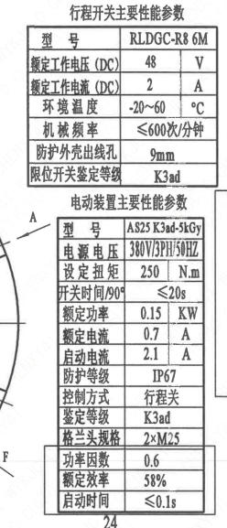
1 | 主要性能参数 | 适用介质 | 设备冷却水 | 流体介质 | 设备冷却水
1 | 主要性能参数 | 阀体最小壁厚 | 18.0
1 | 主要性能参数 | Cv值 | 2392 | 设计要求流量系数 | 2392
1 | 主要性能参数 | 接管尺寸 | ∅219.1×6.35 | 入口接管外径 | 219.1
 |  |  |  | 入口接管壁厚 | 6.35
 |  |  |  | 出口接管外径 | 219.1
 |  |  |  | 出口接管壁厚 | 6.35
1 | 主要性能参数 | 手动操作力 | ≤300N
1 | 主要性能参数 | HAF J0066等级 | SC-3 | 核安全等级（阀门本体） | SC-3
1 | 主要性能参数 | 抗震等级 | SSE1(O) | 抗震要求 | SSE1
 |  |  |  | 抗震分类 | O
1 | 主要性能参数 | 质保等级 | Q1 | 物项质保等级 | Q1
1 | 主要性能参数 | 采购质保等级 | C1a
1 | 主要性能参数 | 屏障物项分级 | B-SC3 | 屏障物项分级 | B-SC3
1 | 主要性能参数 | 清洁度等级 | B | 清洁度等级 | B
1 | 主要性能参数 | 功能物项分级（可运行性） | / | 功能物项分级（可运行性）
1 | 主要性能参数 | 功能物项分级（完整性） | F-SC1 | 功能物项分级（完整性） | F-SC1
1 | 阀门重心信息表 | 整机重心位置 | （45,30,150）
1 | 阀门重心信息表 | 驱动装置重心位置 | （66,48,350）
1 | 行程开关主要性能参数 | 型号 | RLDGC-R8 6M
1 | 行程开关主要性能参数 | 额定工作电压（DC） | 48
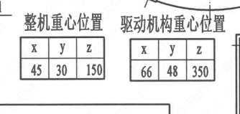
1 | 行程开关主要性能参数 | 额定工作电流（DC） | 2
1 | 行程开关主要性能参数 | 环境温度 | -20~60
1 | 行程开关主要性能参数 | 机械频率 | ≤600次/分钟
1 | 行程开关主要性能参数 | 防护外壳出线孔 | 9mm
1 | 行程开关主要性能参数 | 限位开关鉴定等级 | K3ad | 限位开关鉴定程序 | K3ad
1 | 电动装置主要性能参数 | 型号 | AS25K3ad-5kGy
1 | 电动装置主要性能参数 | 电源电压 | 380V/3PH/50HZ
1 | 电动装置主要性能参数 | 设定扭矩 | 250
1 | 电动装置主要性能参数 | 开关时间/90° | ≤20s
1 | 电动装置主要性能参数 | 额定功率 | 0.15
1 | 电动装置主要性能参数 | 额定电流 | 0.7
1 | 电动装置主要性能参数 | 启动电流 | 2.1
1 | 电动装置主要性能参数 | 防护等级 | IP67
1 | 电动装置主要性能参数 | 控制方式 | 行程关
1 | 电动装置主要性能参数 | 鉴定等级 | K3ad | 驱动装置鉴定程序 | K3ad
1 | 电动装置主要性能参数 | 格兰头规格 | 2×M25
1 | 电动装置主要性能参数 | 功率因数 | 0.6
1 | 电动装置主要性能参数 | 额定效率 | 58%
1 | 电动装置主要性能参数 | 启动时间 | ≤0.1s

材料清单
页码 | 序号 | 幅面 | 代号 | 名称 | 数量 | 材料 | 单件 | 总计 | 备注
1 | 1 |  | LNP07-2010 | 轴承Ⅰ14×20 | 1 | ZCuAl10Fe3Ⅱ | 0.10 | 0.10
1 | 2 | A3 | B200H3D9G71X-150Ct-1 | 阀轴 | 1 | X6CrNiCu17-04 | 1.21 | 1.21 | M5110;G-Q3
1 | 3 |  | LNP02-2010 | 蝶板200-150-N3 | 1 | Z3CN20-09M | 3.30 | 3.30 | M3402
1 | 4 |  | LNP03-2010 | 阀座200 | 1 | EPDM | 0.53 | 0.53
1 | 5 | A2 | B200H3D9G71X-150Ct-2 | 阀体 | 1 | 20Mn5M | 12.00 | 12.00 | M1112
1 | 6 |  | LNP07-2010 | 轴承Ⅰ22×40 | 1 | ZCuAl10Fe3Ⅱ | 0.15 | 0.15
1 | 7 |  | LNP06-2010 | O形圈32×3.1 | 1 | EPDM | 0.01 | 0.01

1 | 8 |  | LNP06-2010 | O形圈26×2.4 | 2 | EPDM | 0.01 | 0.02
1 | 9 |  | LNP08-2010 | 轴承Ⅱ22×40 | 1 | ZCuAl10Fe3Ⅱ | 0.30 | 0.30
1 | 10 |  | GB/T 894-2017 | 挡圈22 | 1 | 304 | 0.01 | 0.01
1 | 11 |  | LNP10-2010 | 垫块22 | 1 | 304 | 0.20 | 0.20
1 | 12 |  | GB/T 819.1-2016 | 螺钉M5×10 | 4 | 304 | 0.01 | 0.04 | G
1 | 13 |  | GB/T 9125-2010 | 螺柱M10×85 | 4 | 35CrMoA | 0.05 | 0.20 | 磷化;G
1 | 14 |  | GB/T 6170-2015 | 螺母M10 | 4 | 45 | 0.01 | 0.04 | 磷化;G
1 | 15 |  | GB/T 855-1988 | 垫圈10 | 4 | 304 | 0.01 | 0.04
1 | 16 |  | GB/T 1096-2003 | 键6×56 | 2 | 45 | 0.02 | 0.04
1 | 17 |  | AS25 K3ad-5kGy- | 电动装置 | 1 | 部件 | 21.00 | 21.00 | 伯纳德
1 | 18 |  | B150H2D9G71X-150Pt-3 | 垫块 | 1 | 304 | 2.03 | 2.03 | 借用
1 | 19 |  | LNP20-2016 | 配对法兰200B-150-N3 | 2 | P280GH | 18.34 | 36.68 | M1122
1 | 20 |  | GB/T 9125-2010 | 螺柱 M20×170 | 8 | 42CrMo4 | 0.35 | 2.80 | M5110;磷化;G-Q1
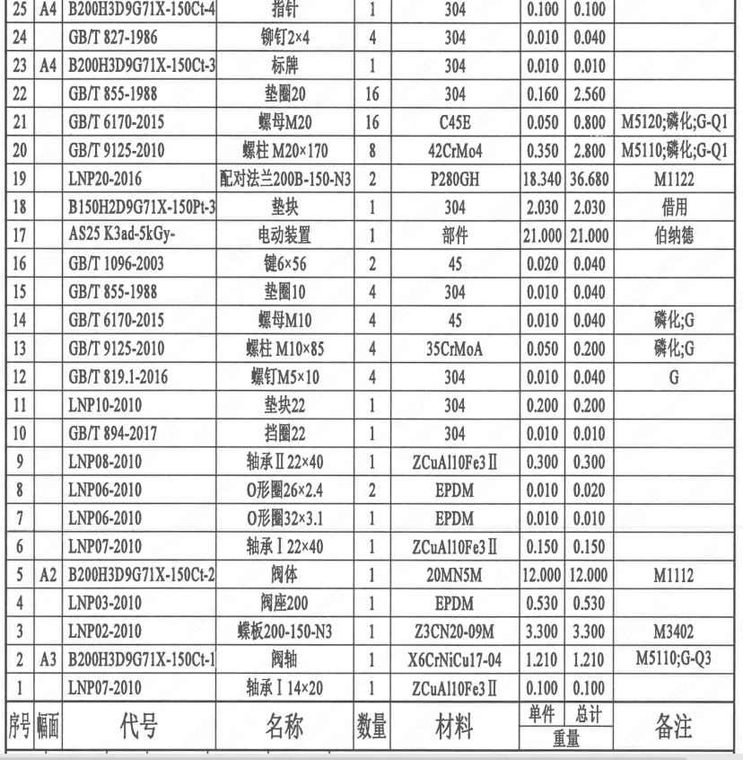
1 | 21 |  | GB/T 6170-2015 | 螺母 M20 | 16 | C45E | 0.05 | 0.80 | M5120;磷化;G-Q1
1 | 22 |  | GB/T 855-1988 | 垫圈20 | 16 | 304 | 0.16 | 2.56
1 | 23 | A4 | B200H3D9G71X-150Ct-3 | 标牌 | 1 | 304 | 0.01 | 0.01
1 | 24 |  | GB/T 827-1986 | 铆钉2×4 | 4 | 304 | 0.01 | 0.04
1 | 25 | A4 | B200H3D9G71X-150Ct-4 | 指针 | 1 | 304 | 0.10 | 0.10
1 | 26 |  | GB/T 77-2007 | 螺钉M5×8 | 1 | 304 | 0.01 | 0.01 | G
1 | 27 |  | RLDGC-R8 6M- | 行程开关 | 2 | 部件 | 0.25 | 0.50 | Petercem
1 | 28 |  | GB/T 818-2016 | 螺钉M3×20 | 4 | 304 | 0.01 | 0.04 | G
1 | 29 |  | GB/T 862.2-1987 | 垫圈3 | 4 | 304 | 0.01 | 0.04
1 | 30 |  | LNT24-2010 | 指示牌24 | 1 | 304 | 0.01 | 0.01
1 | 31 |  | GB/T 827-1986 | 铆钉2×4 | 2 | 304 | 0.01 | 0.02
1 | 32 |  | LNP15-2012 | 支撑板 A2-8C | 1 | 304 | 0.12 | 0.12
1 | 33 |  | LNP15-2012 | 支撑板 A2-8D | 1 | 304 | 0.12 | 0.12
1 | 34 |  | GB/T 70.1-2008 | 螺钉 M5×10 | 4 | 304 | 0.01 | 0.04 | G
1 | 35 |  | LNP63-2016 | 固定板B | 2 | 304 | 0.01 | 0.02
1 | 36 |  | GB/T 70.1-2000 | 螺钉 M5×8 | 4 | 304 | 0.02 | 0.08 | G
1 | 37 | A4 | B200H3D9G71X-150Ct-5 | 轴孔加工图 | 1 | 用于AS25 K3ad-5kGy | 0.00 | 0.00
1 | 38 |  | LNP36-2020 | 流向指示牌 B10×32 | 1 | 304 | 0.01 | 0.01
1 | 39 |  | GB/T 827-1986 | 铆钉2×4 | 2 | 304 | 0.01 | 0.02

技术要求
页码 | 字段名称 | 内容
1 | 技术要求-1 | 1、产品设计、制造、检验应符合《核岛蝶阀技术规格书》（ANX47500019DNHX44DS-1@1-B-CFC）及《核岛蝶阀采购要求及清单（核岛系统）》（ANX47500019DNHX44GN-1@1-B-CFC）及RCCM压水堆核岛机械设备设计和建造规则 2007版的规定；
1 | 技术要求-2 | 2、法兰符合ASME B16.5NPS8的规定；
1 | 技术要求-3 | 3、表示整机的重心，表示驱动机构的重心；
1 | 技术要求-4 | 4、序号19~22由用户到现场自行安装；
1 | 技术要求-5 | 5、阀门应水平、垂直安装，不允许倒装；
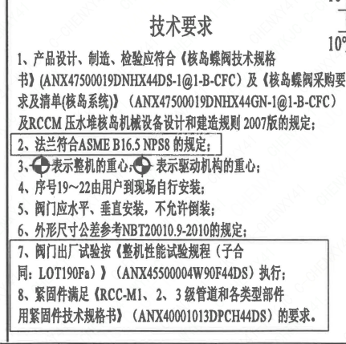
1 | 技术要求-6 | 6、外形尺寸公差参考NBT20010.9-2010的规定；
1 | 技术要求-7 | 7、阀门出厂试验按《整机性能试验规程（子合同：LOT190Fa）》 （ANX45500004W90F44DS） 执行：
1 | 技术要求-8 | 8、紧固件满足RCC-M1、2、3级管道和各类型部件用紧固件技术规格书）（ANX40001013DPCH44DS）的要求。
1 | 采购要求及清单文件编码 | ANX47500019DNHX44GN

图签栏
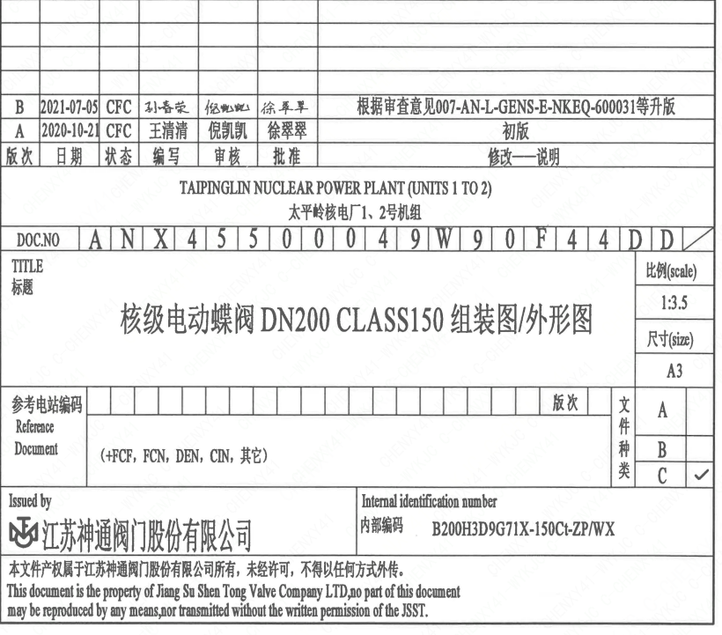
页码 | 文件编码 | 卷标 | 标题 | 参考文件编码 | 参考电站编码版次
1 | ANX45500049W90F44DD |  | 核级手动蝶阀DN2500 Class150组装图/外形图

